Datos personales
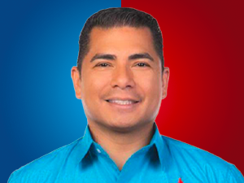

Nombres: | Eduardo Mauricio
Apellidos: | Zambrano Valle
Facebook: | https://www.facebook.com/profile.php?id=100007866616745
Twitter: | @emzambrano76
Descripción: | Asambleísta por la América Latina, El Caribe y África

